Sheet1
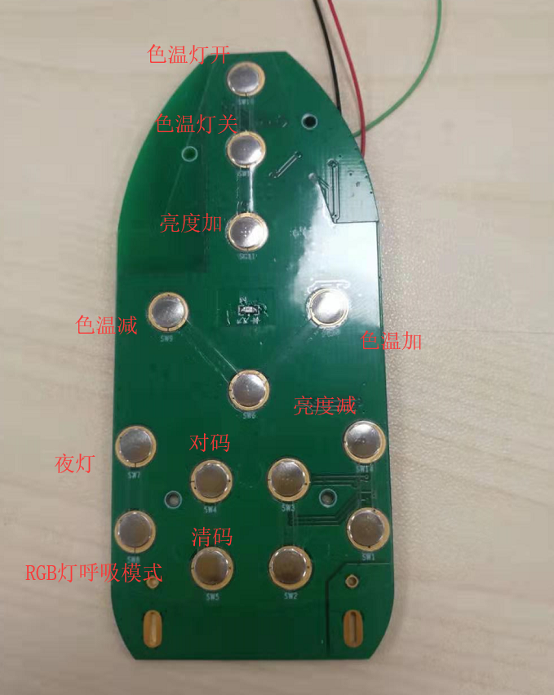 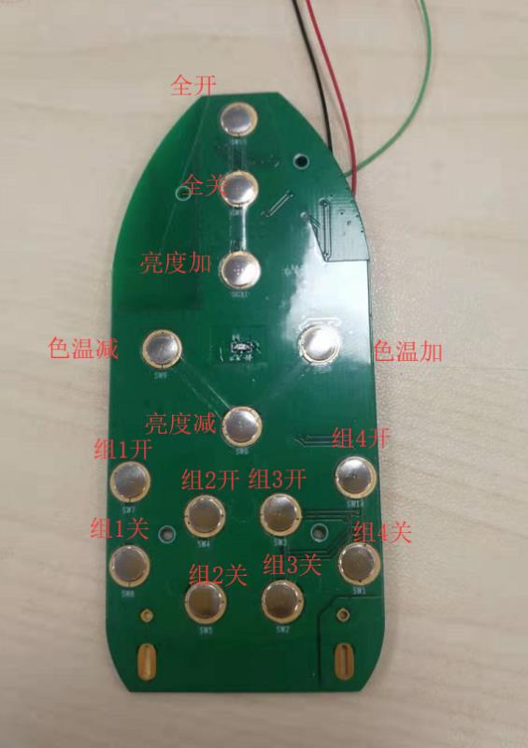
2.4G 8369(Blackhawk)灯控

测试版本：V 2.0.0 测试时间 : 2021/10/21 测试人员 : 张泉 GIT:http://192.168.48.36/sdk_app/2.4g-lighting/telink_blackhawk_lighting_sdk

2.4 G 色温灯控测试

测试环境：办公室 硬件：1个8367开发板 TLSR8231DK40 C1T144A30_V.1.2 1个遥控器板 C1T144A5_V1.0 软件: 8369 light.bin remote.bin
BUG ID | 功能 | 操作布骤 | 预期结果 | 测试结果 | BUG 说明
A01 | 对码 | 在灯上电的5s内，遥控器按下1次开灯键(上电5S内完成），则遥控器与灯配对。 | 配对成功后灯闪烁3次，对码完成，进入正常控制状态。 | Pass
A02 | 清码 | 在灯上电5s内，遥控器连续按下5次开灯键（上电5S内完成），灯清除存储配对的信息。 | 灯闪烁5次，等待下一次上电配对才可以控制。 | Pass
A03 | 开灯 | 对码成功后，遥控器按下开灯键。 | 如果灯一开，则保持开灯状态，按下开灯键后，记住组别，给后面的色温、亮度调节命令使用。 | Pass
A04 | 关灯/夜灯 | 对码成功后，遥控器按下关灯键。 | 遥控器按下关灯键的时间短于2s，然后弹起，则认为是关灯命令。超过2s后，则认为是夜灯模式命令。 | Pass
A05 | 色温调节 | 对码成功后,遥控器按下色温加和色温减键，进行调试。 | 按下色温键后，色温调控的组别是色温键按下前的开灯键那个组别。当色温值达到最大时，再按色温加，命令无效；当色温值达到最小是，再按色温减，命令无效。 | Pass
A06 | 亮度调节 | 对码成功后,遥控器按下亮度加和色温减键，进行调试。 | 按下亮度键后，亮度调控的组别是亮度键按下前的开灯键那个组别。当亮度值达到最大时，再按亮度加，命令无效；当亮度值达到最小是，再按亮度减，命令无效。 | Pass
A07 | 远距离控制(15米) | 对码成功后，遥控器按下总开关（开/关） | 在15的距离上，应该可以正常控制开灯和关灯 | Pass
蓝牙广播 色温灯测试

测试环境：办公室 硬件：1个8367开发板 TLSR8231DK40 C1T144A30_V.1.2 1个遥控器板 C1T144A5_V1.0 软件: 8367 light_beacon.bin remote_beacon.bin
BUG ID | 功能 | 操作布骤 | 操作布骤 | 测试结果 | BUG 说明
B01 | 对码 | 在灯上电的5s内，遥控器按下1次开灯键(上电5S内完成），则遥控器与灯配对。 | 配对成功后灯闪烁3次，对码完成，进入正常控制状态。 | Pass
B02 | 清码 | 在灯上电5s内，遥控器连续按下5次开灯键（上电5S内完成），灯清除存储配对的信息。 | 灯闪烁5次，等待下一次上电配对才可以控制。 | Pass
B03 | 开灯 | 对码成功后，遥控器按下开灯键。 | 如果灯一开，则保持开灯状态，按下开灯键后，记住组别，给后面的色温、亮度调节命令使用。 | Pass
B04 | 关灯/夜灯 | 对码成功后，遥控器按下关灯键。 | 遥控器按下关灯键的时间短于2s，然后弹起，则认为是关灯命令。超过2s后，则认为是夜灯模式命令。 | Pass
B05 | 色温调节 | 对码成功后,遥控器按下色温加和色温减键，进行调试。 | 按下色温键后，色温调控的组别是色温键按下前的开灯键那个组别。当色温值达到最大时，再按色温加，命令无效；当色温值达到最小是，再按色温减，命令无效。 | Pass
B06 | 亮度调节 | 对码成功后,遥控器按下亮度加和色温减键，进行调试。 | 按下亮度键后，亮度调控的组别是亮度键按下前的开灯键那个组别。当亮度值达到最大时，再按亮度加，命令无效；当亮度值达到最小是，再按亮度减，命令无效。 | Pass
B07 | 远距离控制(15米) | 对码成功后，遥控器按下总开关（开/关） | 在15的距离上，应该可以正常控制开灯和关灯 | Pass
2.4G RGB灯控测试

测试环境：办公室 硬件：1个8367开发板 TLSR8231DK40 C1T144A30_V.1.2 1个遥控器板 C1T144A5_V1.0 软件: 8367 light_rgb.bin remote_rgb.bin
BUG ID | 功能 | 操作布骤 | 预期结果 | 测试结果 | BUG 说明
C01 | 对码 | 在灯上电的6s内，遥控器按下1次对码键，则遥控器与灯配对。 | 配对成功后灯闪烁3次，对码完成，进入正常控制状态。 | Pass
CO2 | 清码 | 在灯上电6s内，遥控器按下1次清码键，灯清除存储配对的信息。 | 灯闪烁5次，等待下一次上电配对才可以控制。 | Pass
C03 | 色温灯开 | 对码成功后，遥控器按下色温灯开/关。 | 若处于关灯状态，则色温灯开；处于色温灯开状态，状态保存不变；处于RGB控制模式，关闭RGB灯，开色温灯。 | Pass
C04 | 色温灯关 | 对码成功后，遥控器按下色温灯关。 | 关闭所有灯，包括色温灯及RGB灯 | Pass
C05 | 色温灯色温调节 | 对码成功后,遥控器按下色温加和色温减键，进行调试。 | 色温值达到最大时，再按色温加，命令无效；当色温值达到最小时，再按色温减，命令无效。色温灯会跟着调试变化而变化。 | Pass
C06 | 色温灯亮度调节 | 对码成功后,遥控器按下亮度加和色温减键，进行调试。 | 当亮度值达到最大时，再按亮度加，命令无效；当亮度值达到最小时，再按亮度减，命令无效。亮度值会跟着调试变化而变化。 | Pass
C07 | 夜灯模式 | 对码成功后,遥控器按下夜灯键。 | RGB灯灭，色温灯亮度为2% | Pass
C08 | RGB灯呼吸模式 | 对码成功后,遥控器按下RGB灯呼吸模式键。 | RGB灯各个颜色之间呼吸渐变 | Pass
C09 | 远距离控制(15米) | 对码成功后，遥控器按下总开关（色温灯开/色温灯关） | 在15的距离上，应该可以正常控制开灯和关灯 | Pass

